Sayfa1
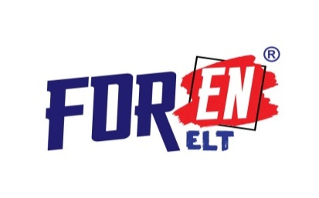 ETİKET FİYATI(27.08.26)

ISBN | SINIF | ÜRÜN | FİYAT (₺)
BONNY 2'Lİ SET
9786057077882 | 2. SINIF | BONNY SET (COURSE BOOK + ACTİVİTY BOOK) | 510.00
9786057077899 | 3.SINIF | BONNY SET (COURSE BOOK + ACTİVİTY BOOK) | 510.00
9786057087331 | 4. SINIF | BONNY SET (COURSE BOOK + ACTİVİTY BOOK) | 510.00
2. SINIF BONNY ENGLISH
9786057087386 | 2. SINIF | B0NNY ENGLISH COURSE BOOK | 335.00
9786057087393 | 2. SINIF | BONNY ENGLISH ACTIVITY BOOK | 175.00
9786259383408 | 2. SINF | BONNY ENGLISH LEVEL UP TEST BOOK | 175.00
3. SINIF BONNY ENGLISH
9786259383415 | 3. SINIF | B0NNY ENGLISH COURSE BOOK | 335.00
9786259383422 | 3. SINIF | BONNY ENGLISH ACTIVITY BOOK | 175.00
9786259383439 | 3. SINIF | BONNY ENGLISH LEVEL UP TEST BOOK | 175.00
4. SINIF BONNY ENGLISH
9786050643220 | 4. SINIF | B0NNY ENGLISH COURSE BOOK | 335.00
9786050643237 | 4. SINIF | BONNY ENGLISH ACTIVITY BOOK | 175.00
9786057087355 | 4. SINIF | BONNY ENGLISH LEVEL UP TEST BOOK | 175.00

5.SINIF NEW BUDDY (MAARİF MODELİ)
9786259383446 | 5. SINIF | BUDDY SELF STUDY MODULE (9 FASİKÜL) | 550.00
6.SINIF NEW BUDDY (MAARİF MODELİ)
9786259383453 | 6. SINIF | BUDDY SELF STUDY MODULE (9 FASİKÜL) | 570.00

7. SINIF BUDDY ENGLİSH
9786057077837 | 7. SINIF | BUDDY ENGLISH CoURSE BOOK | 240.00
9786057077820 | 7. SINIF | BUDDY ENGLISH ACTİVİTY BOOK | 120.00
9786057077844 | 7. SINF | BUDDY ENGLISH TEST BOOK | 160.00
8. SINIF BUDDY ENGLİSH
9786057077851 | 8. SINIF | BUDDY ENGLISH COURSE BOOK | 240.00
9786057077868 | 8. SINIF | BUDDY ENGLISH VOCABULARY BOOK | 140.00
9786057077875 | 8. SINIF | BUDDY ENGLISH TEST BOOK | 250.00

Belirtilen fiyatlar KDV den istisna Etiket fiyatlarıdır. Bu fiyatlara Bayi İskontosu uygulanarak Bayiye fatura edilir. Berkay Basım Yayın Eğitim Ltd. Şti. Gelişen koşullara göre dilediği zaman fiyatları değiştirme hakkına sahiptir

